SISTEMA_FRECUENCIA_TRANSPORTE
 | REPORTE FOTOGRÁFICO - Radio Frecuencia y Transporte
Nombre de la Estacion: | DIECISIETE DE ENERO
Nombre de Localidad: | SAYAN
Fecha: | 05/08/2026 - 05/08/2026
Direccion: | CENTRO POBLADO DIECISIETE DE ENERO
ID site: | LI5394
CRQ: | CRQ000000108674
Sticker Año mantenimiento |  |  | Letrero de Localidad beneficiaria o GPS
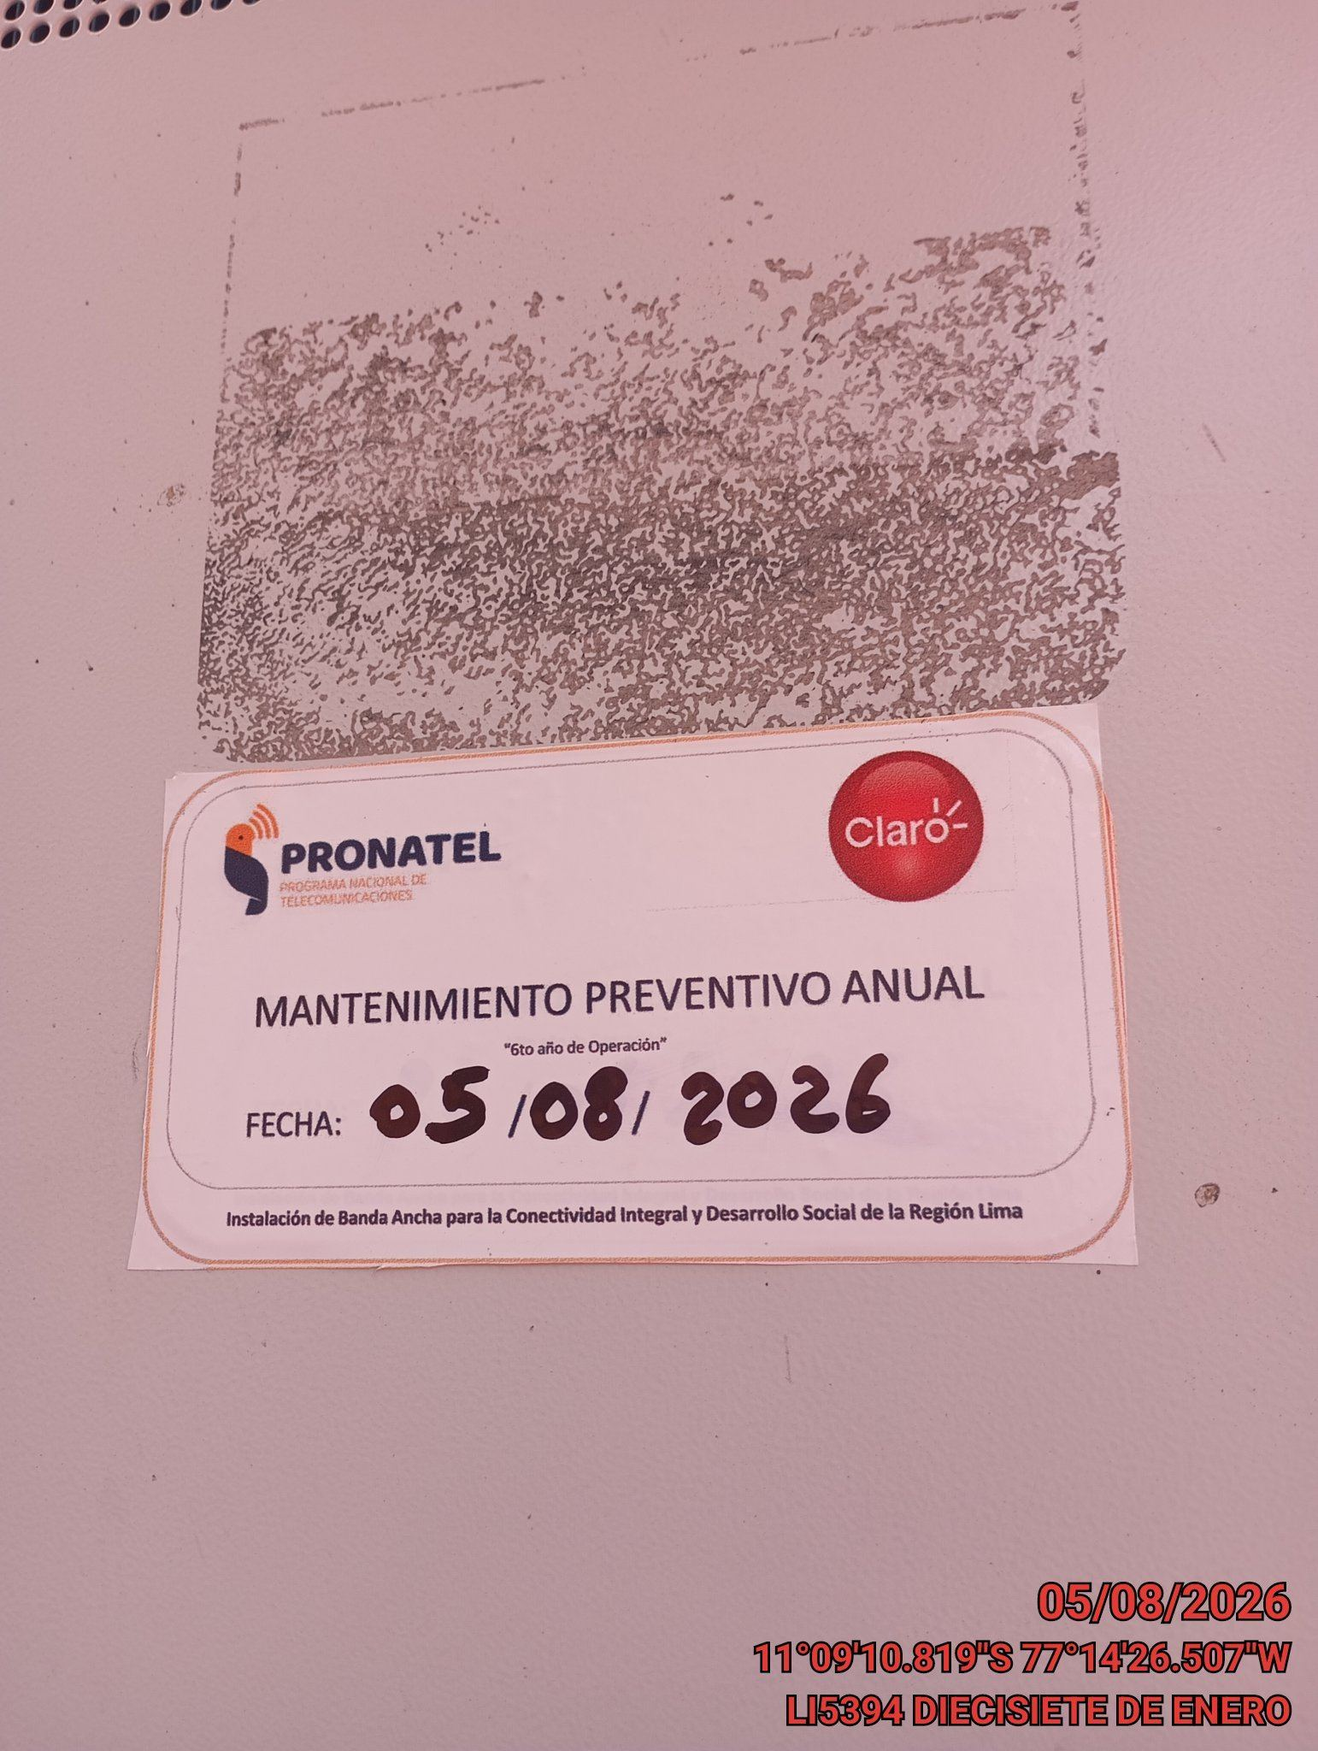 |  |  | 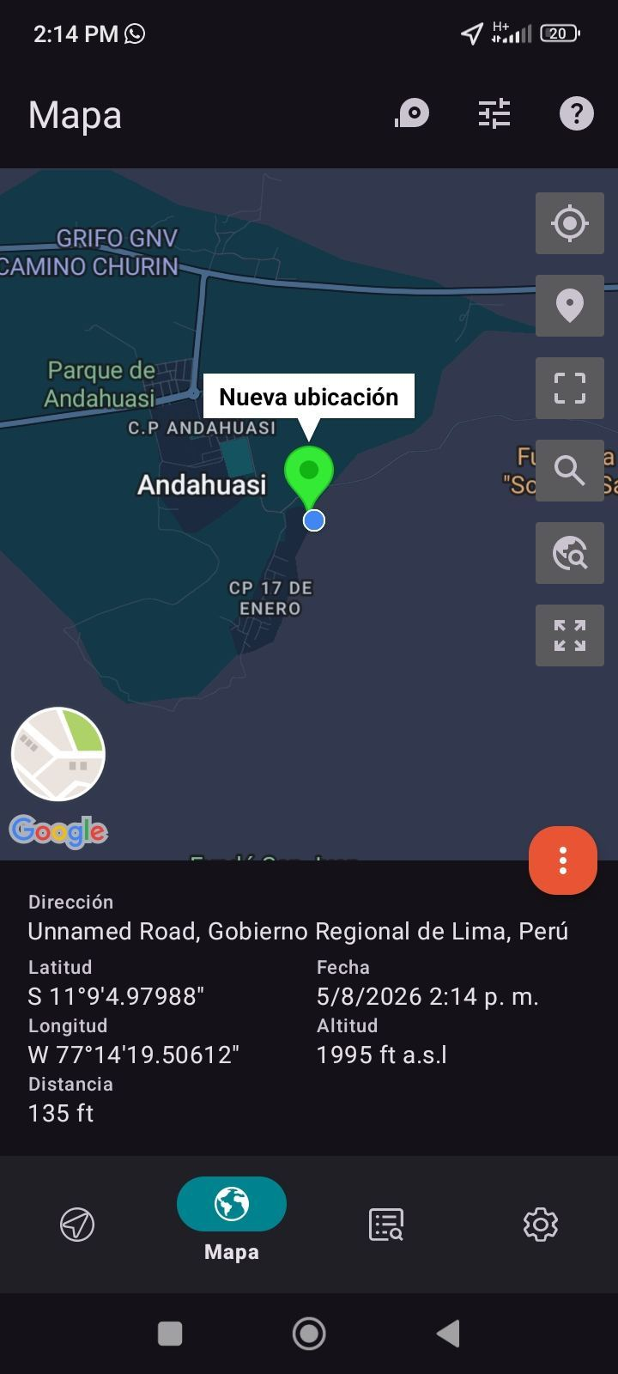

EQUIPO BBU, ROUTER O MW: VERIFICAR ESTADO DE EQUIPOS, LED DE ALARMAS, LIMPIEZA TECNICA Y SOPLETADO
ANTES |  | DURANTE |  | DESPUES
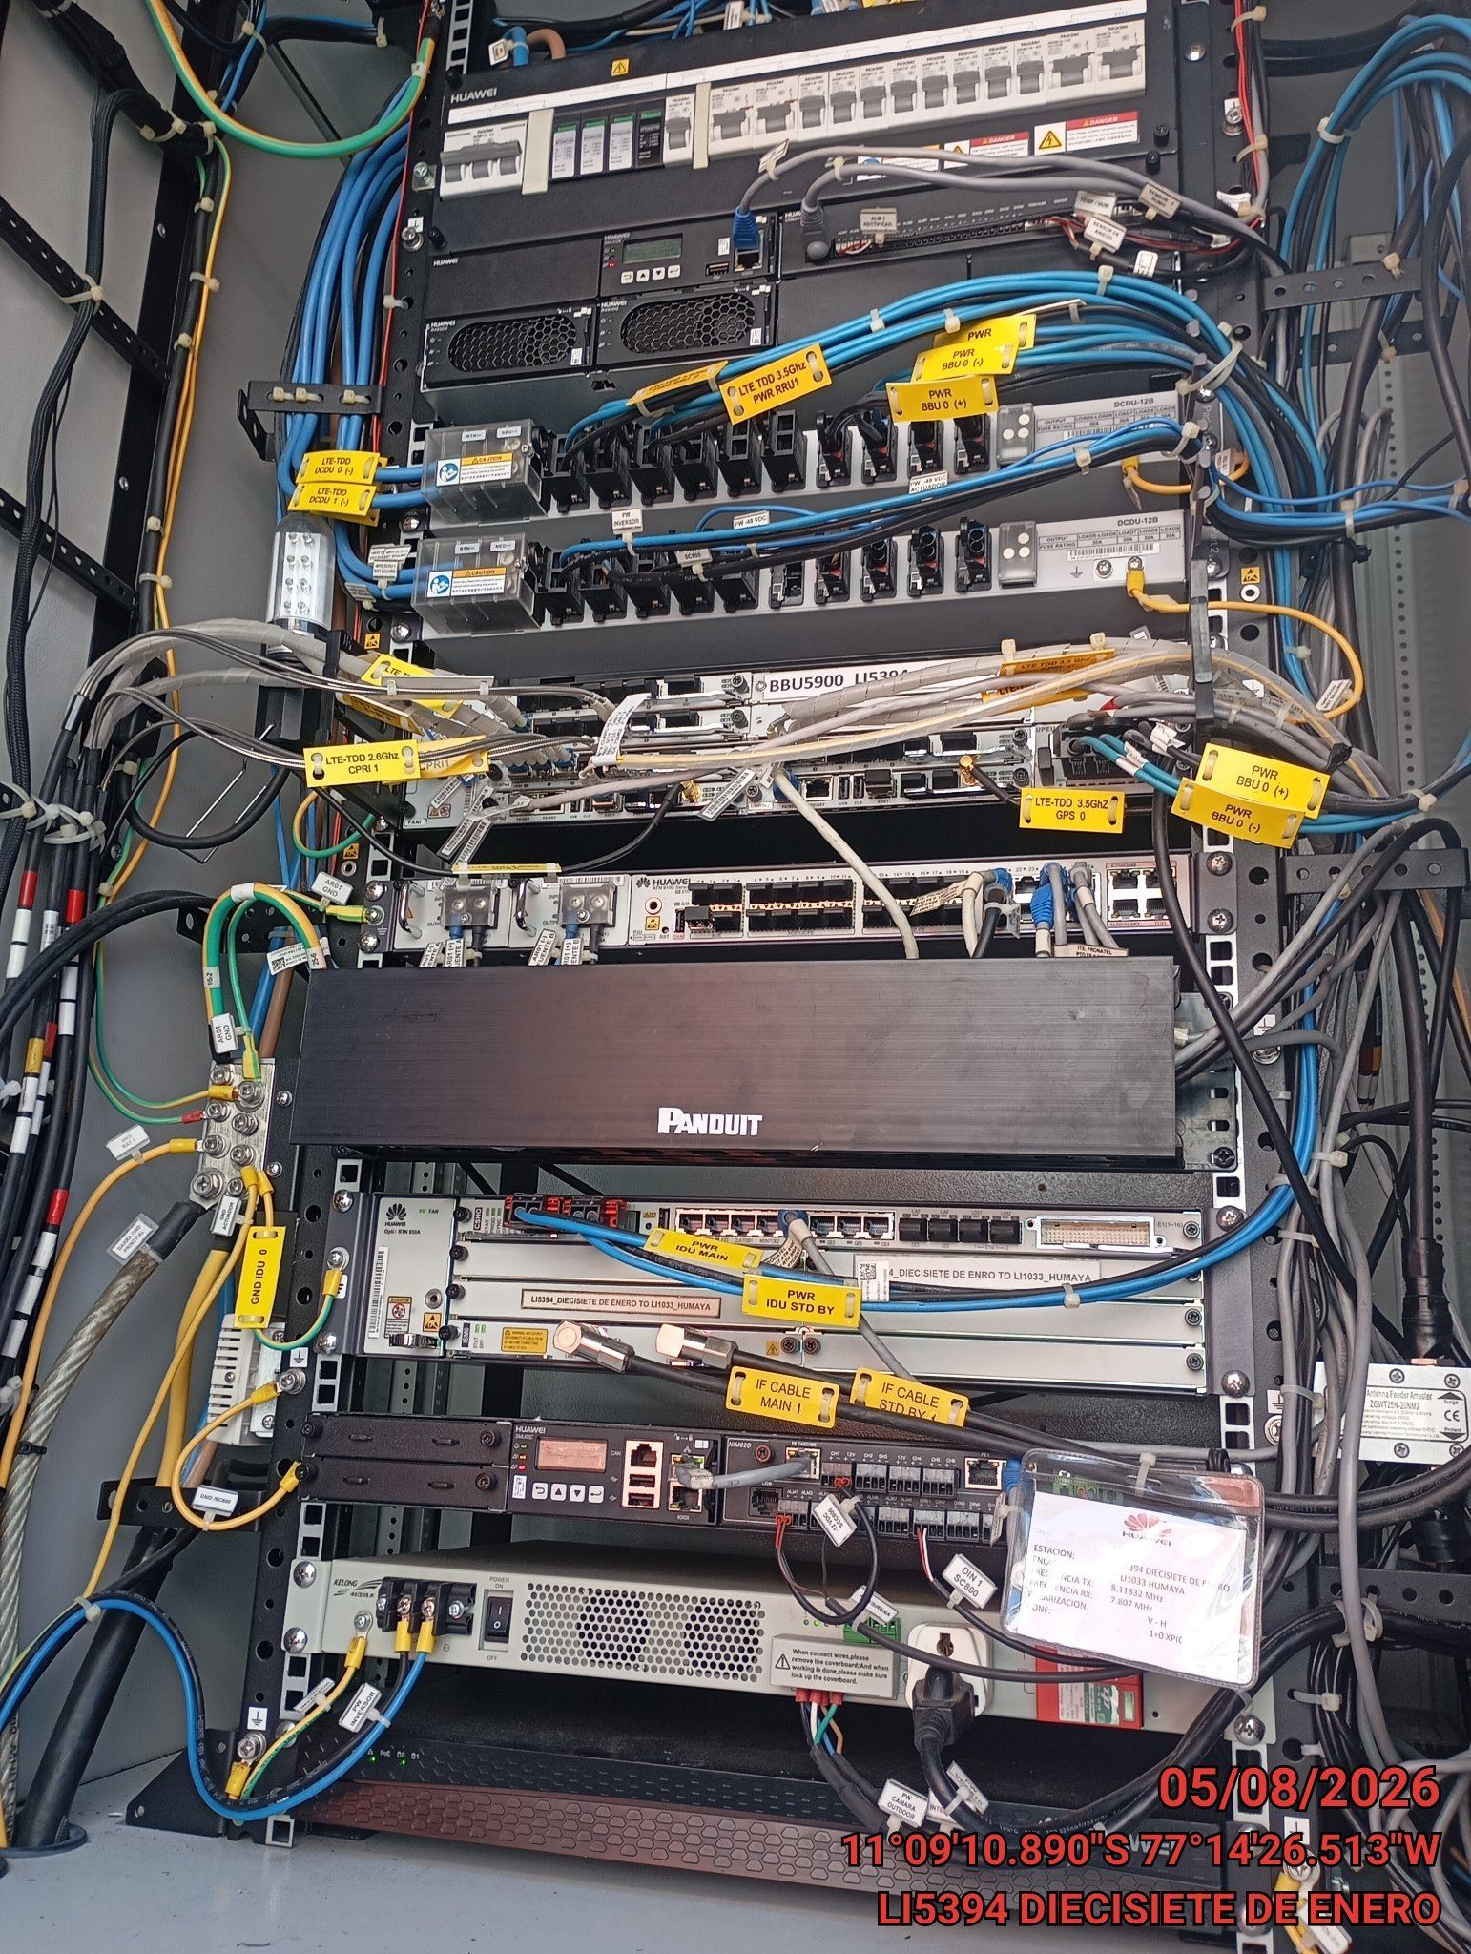 |  | 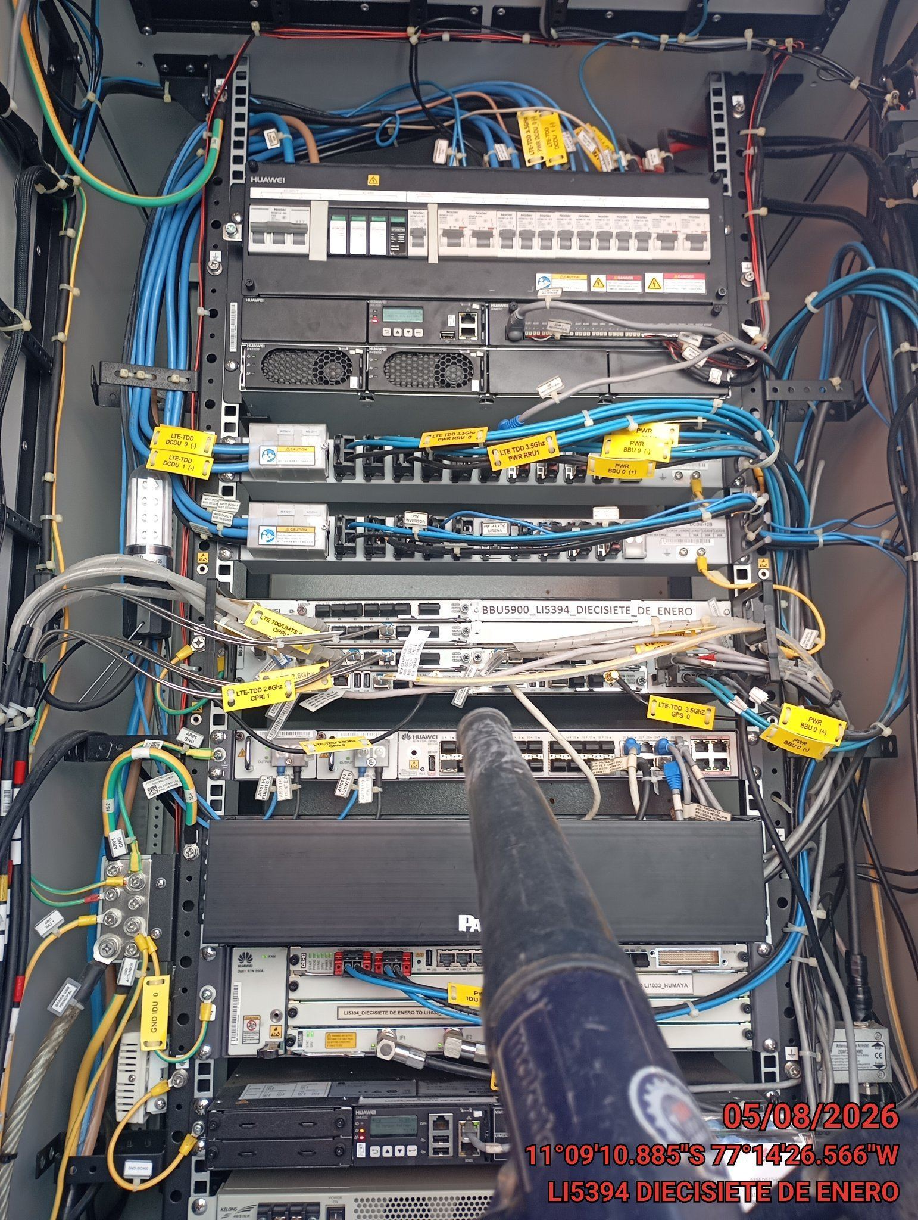 |  | 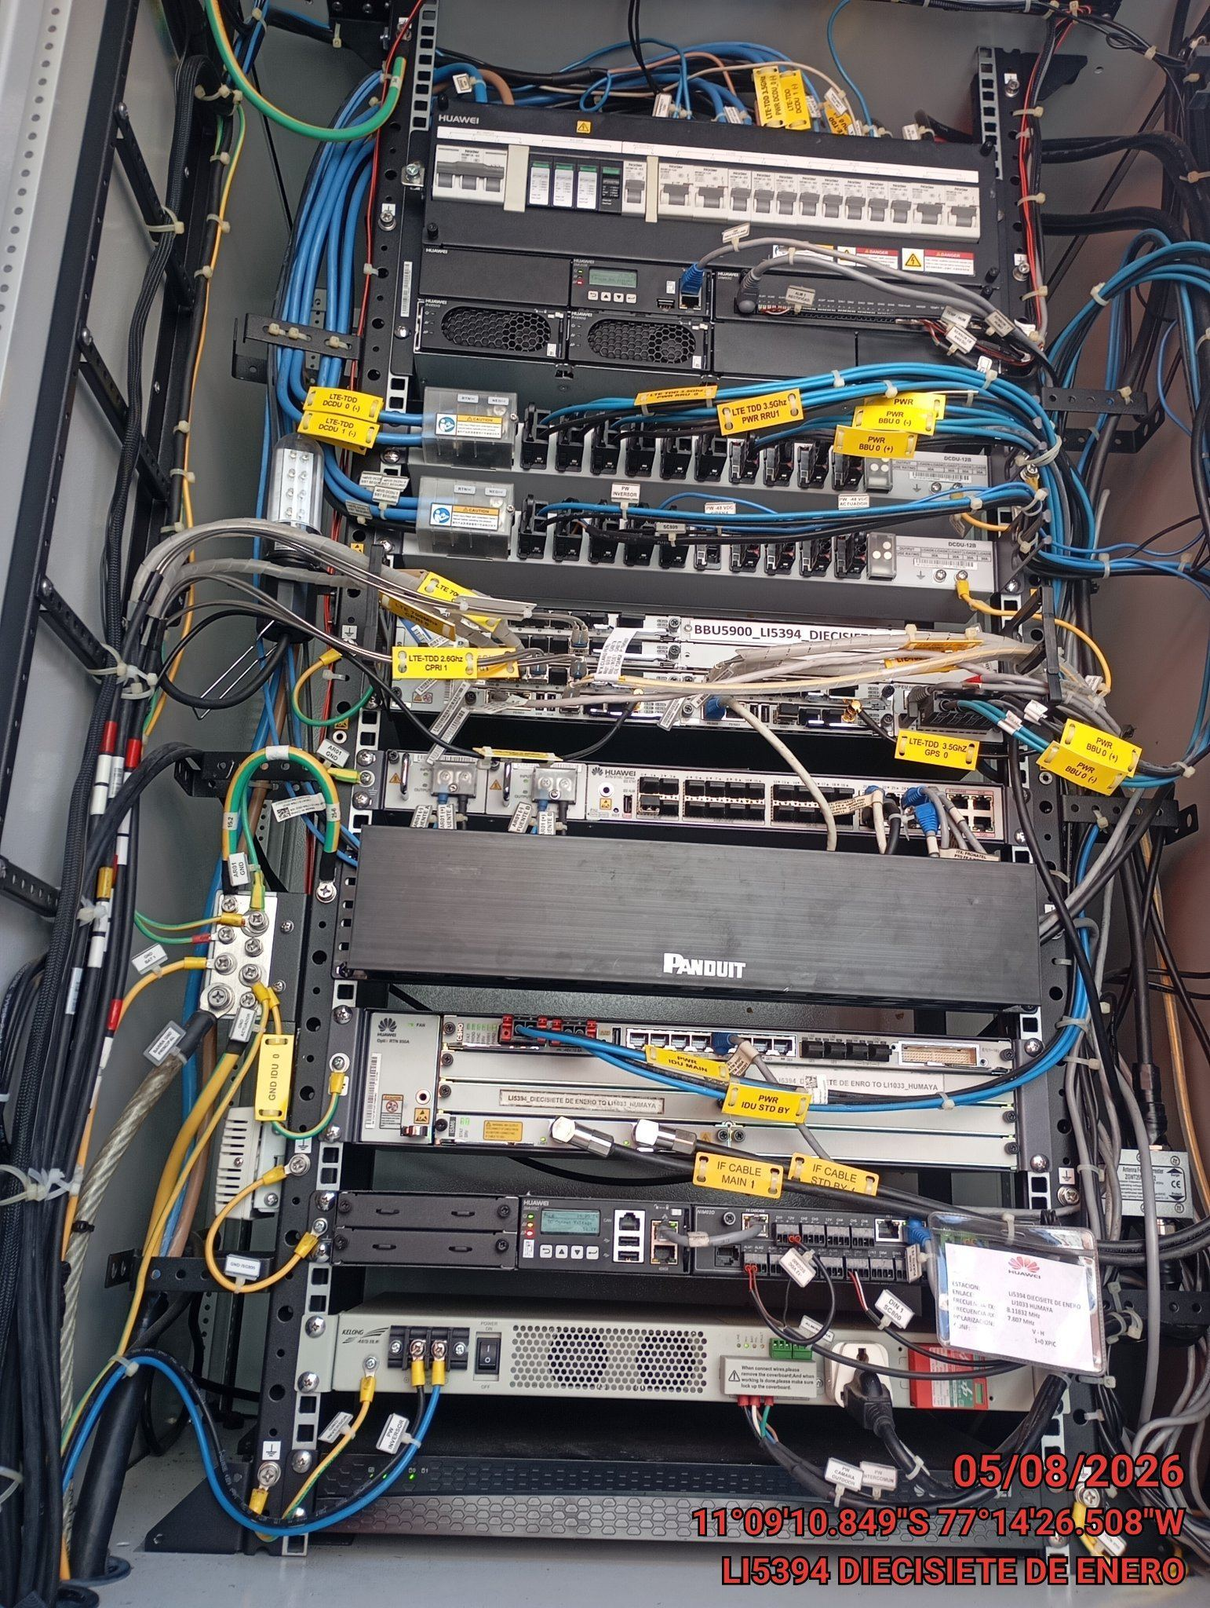

AJUSTE DE ELEMENTOS Y CONEXIONES
ANTES |  | DURANTE |  | DESPUES
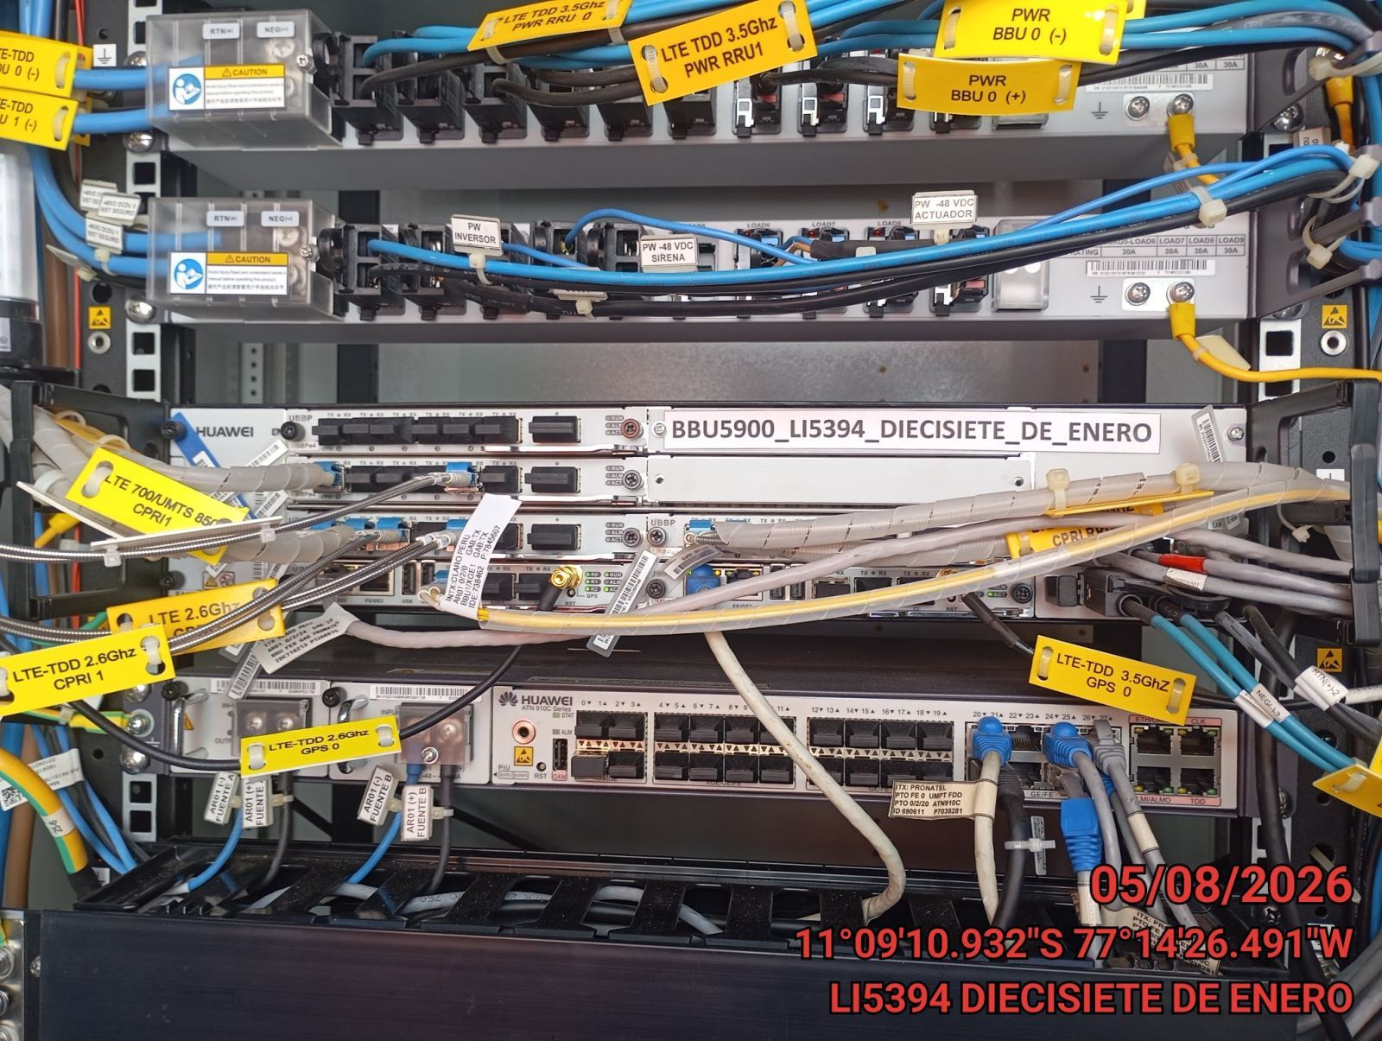 |  | 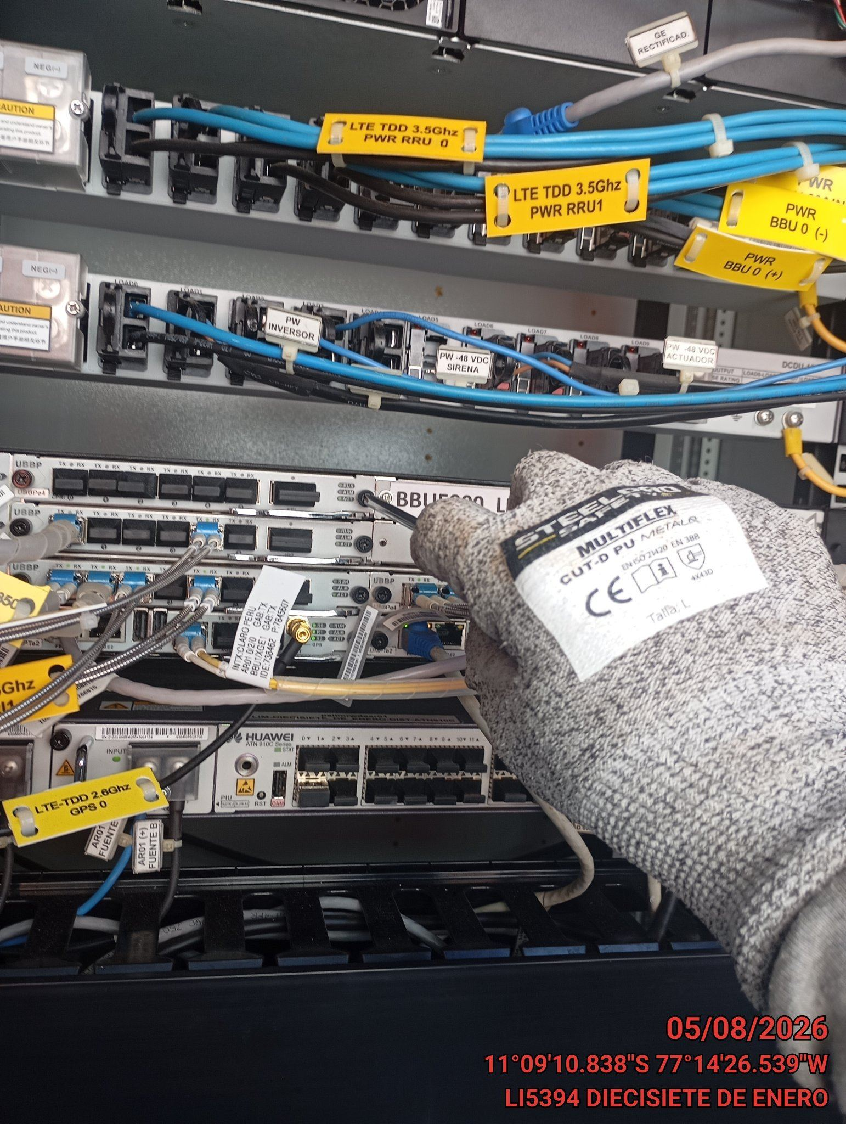 |  | 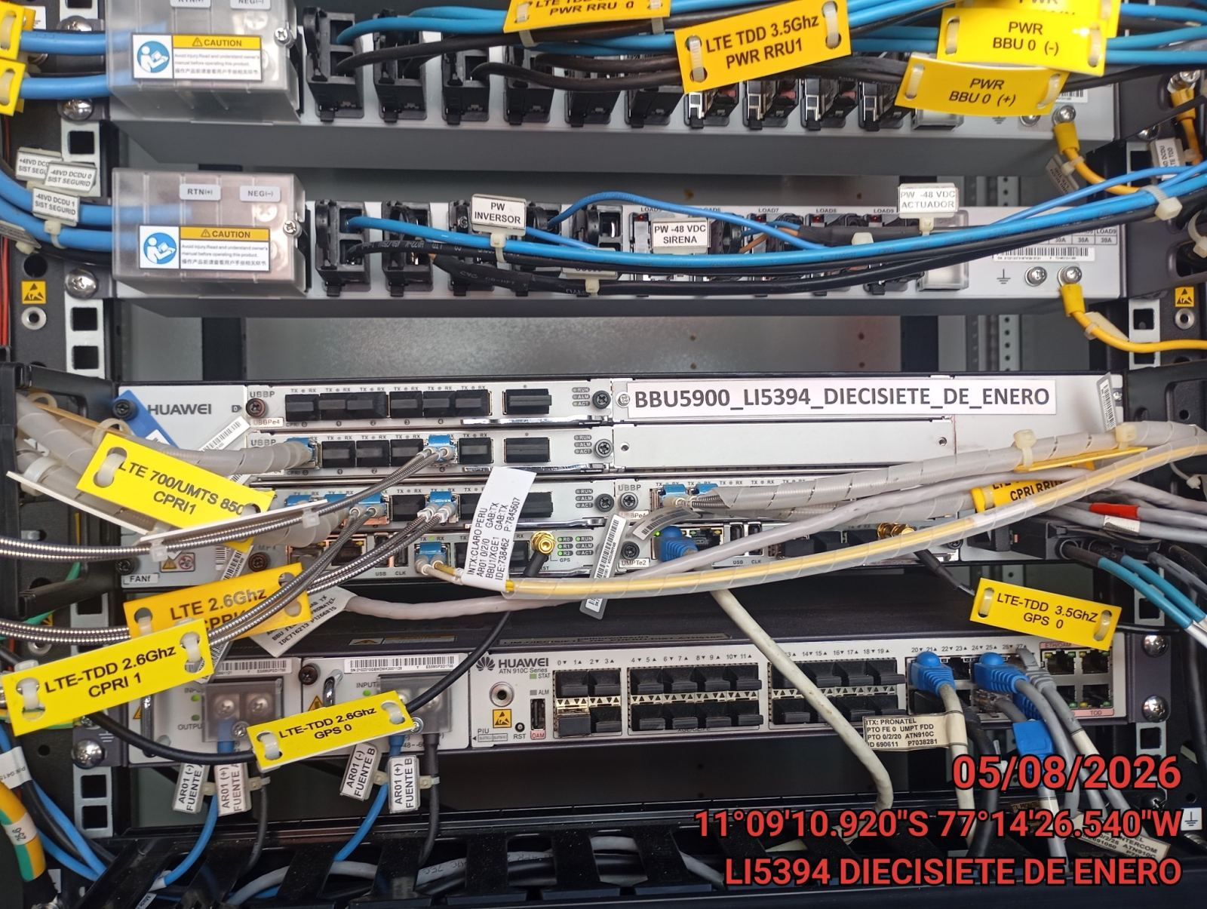

CABLES: LIMPIEZA TECNICA Y ORDENAMIENTO DE CABLES
ANTES |  | DURANTE |  | DESPUES
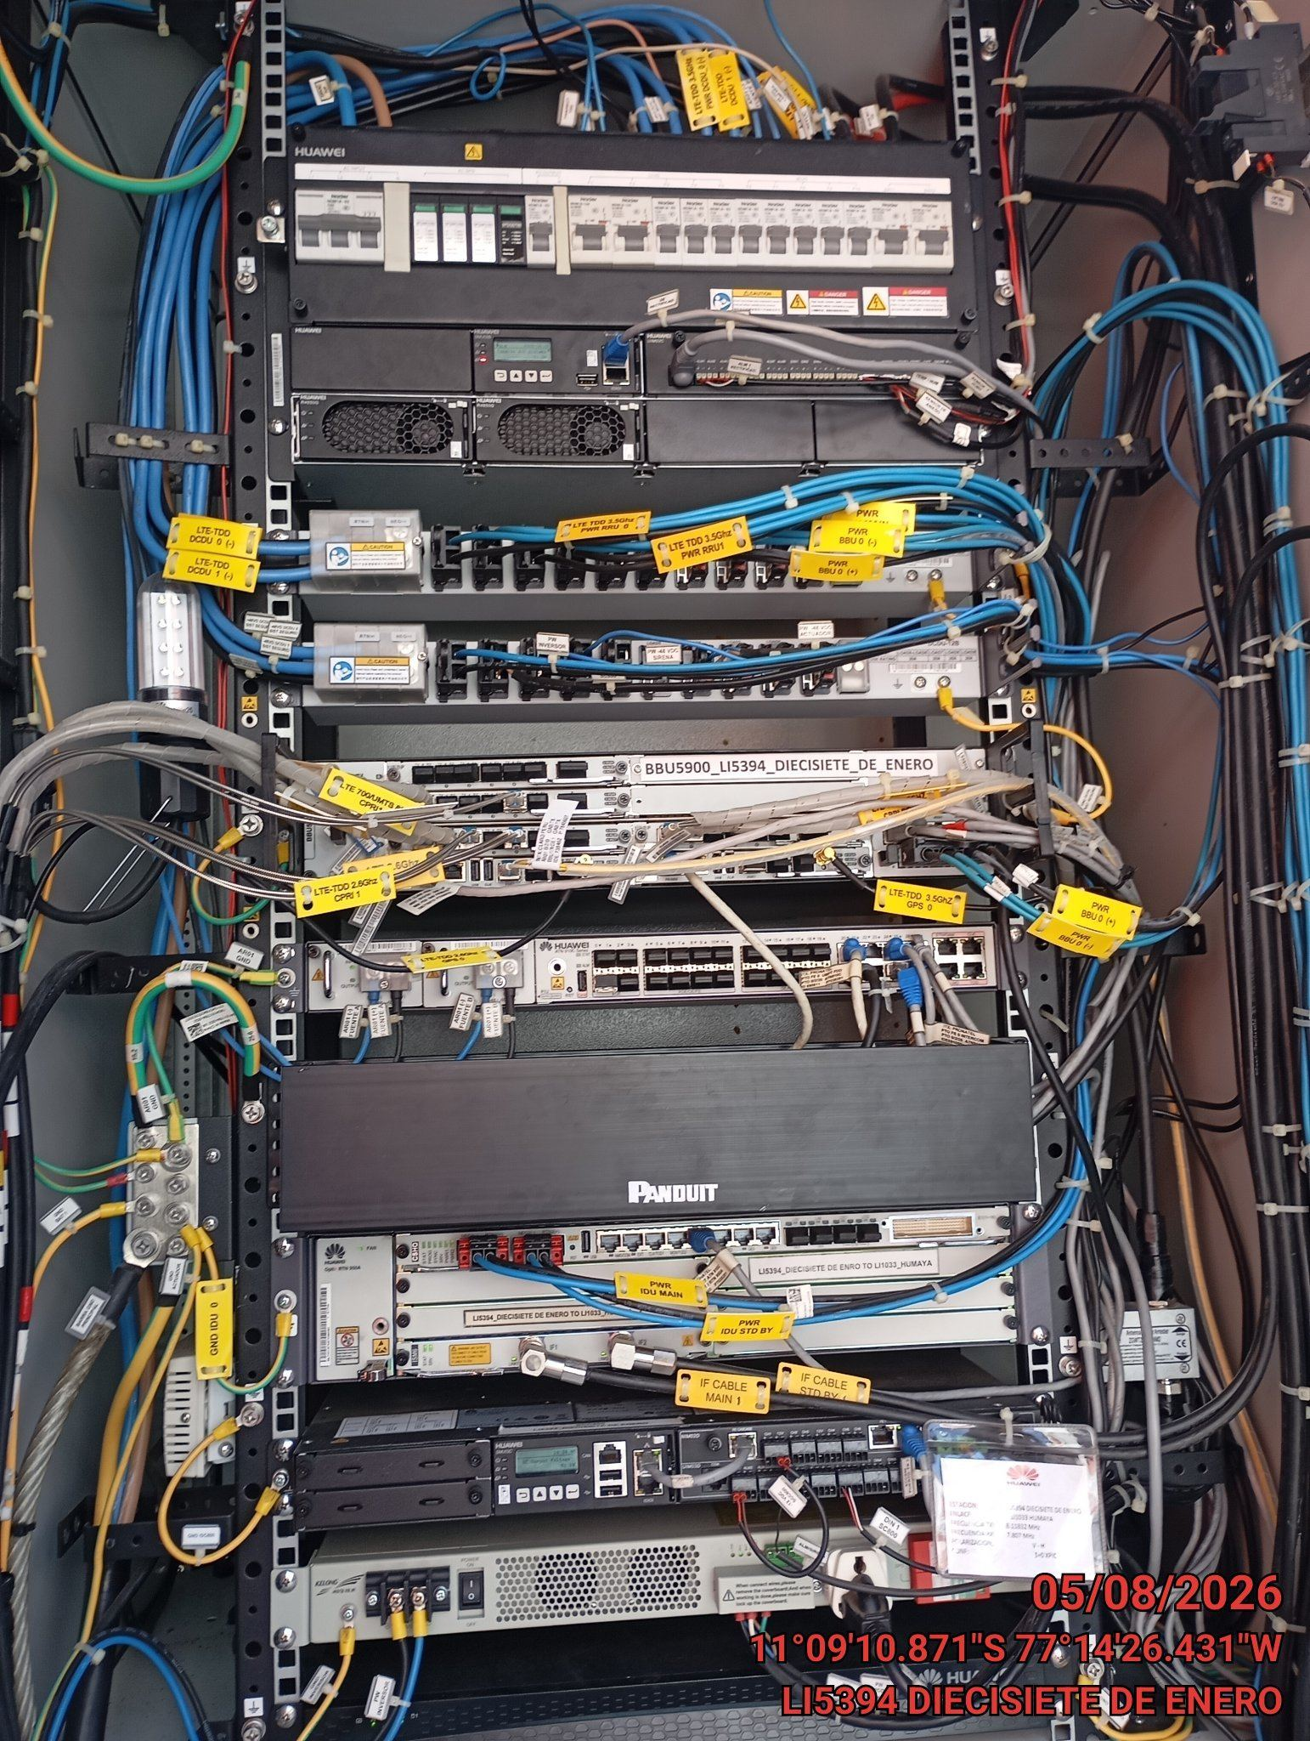 |  | 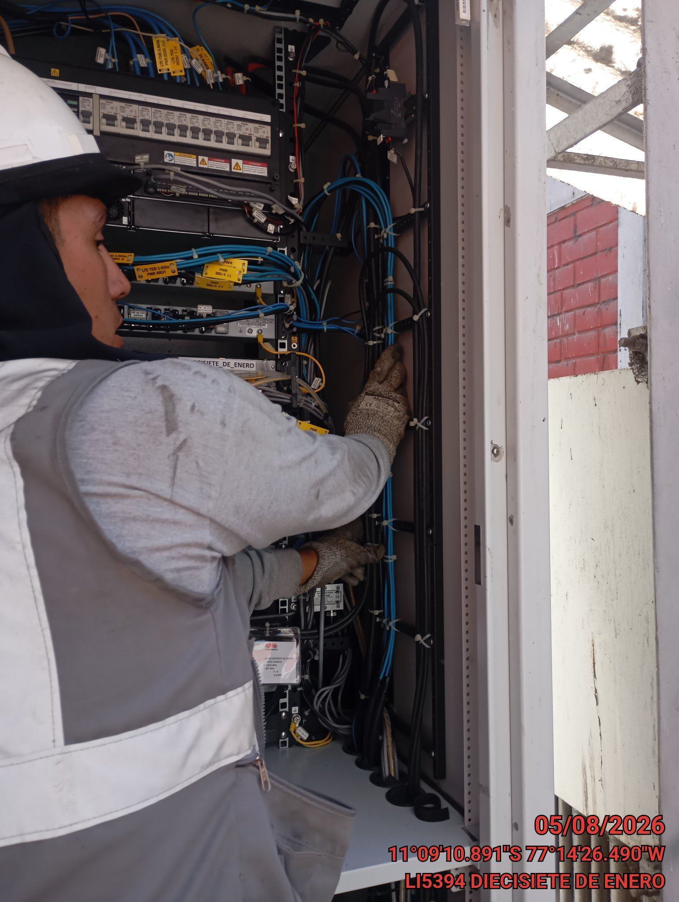 |  | 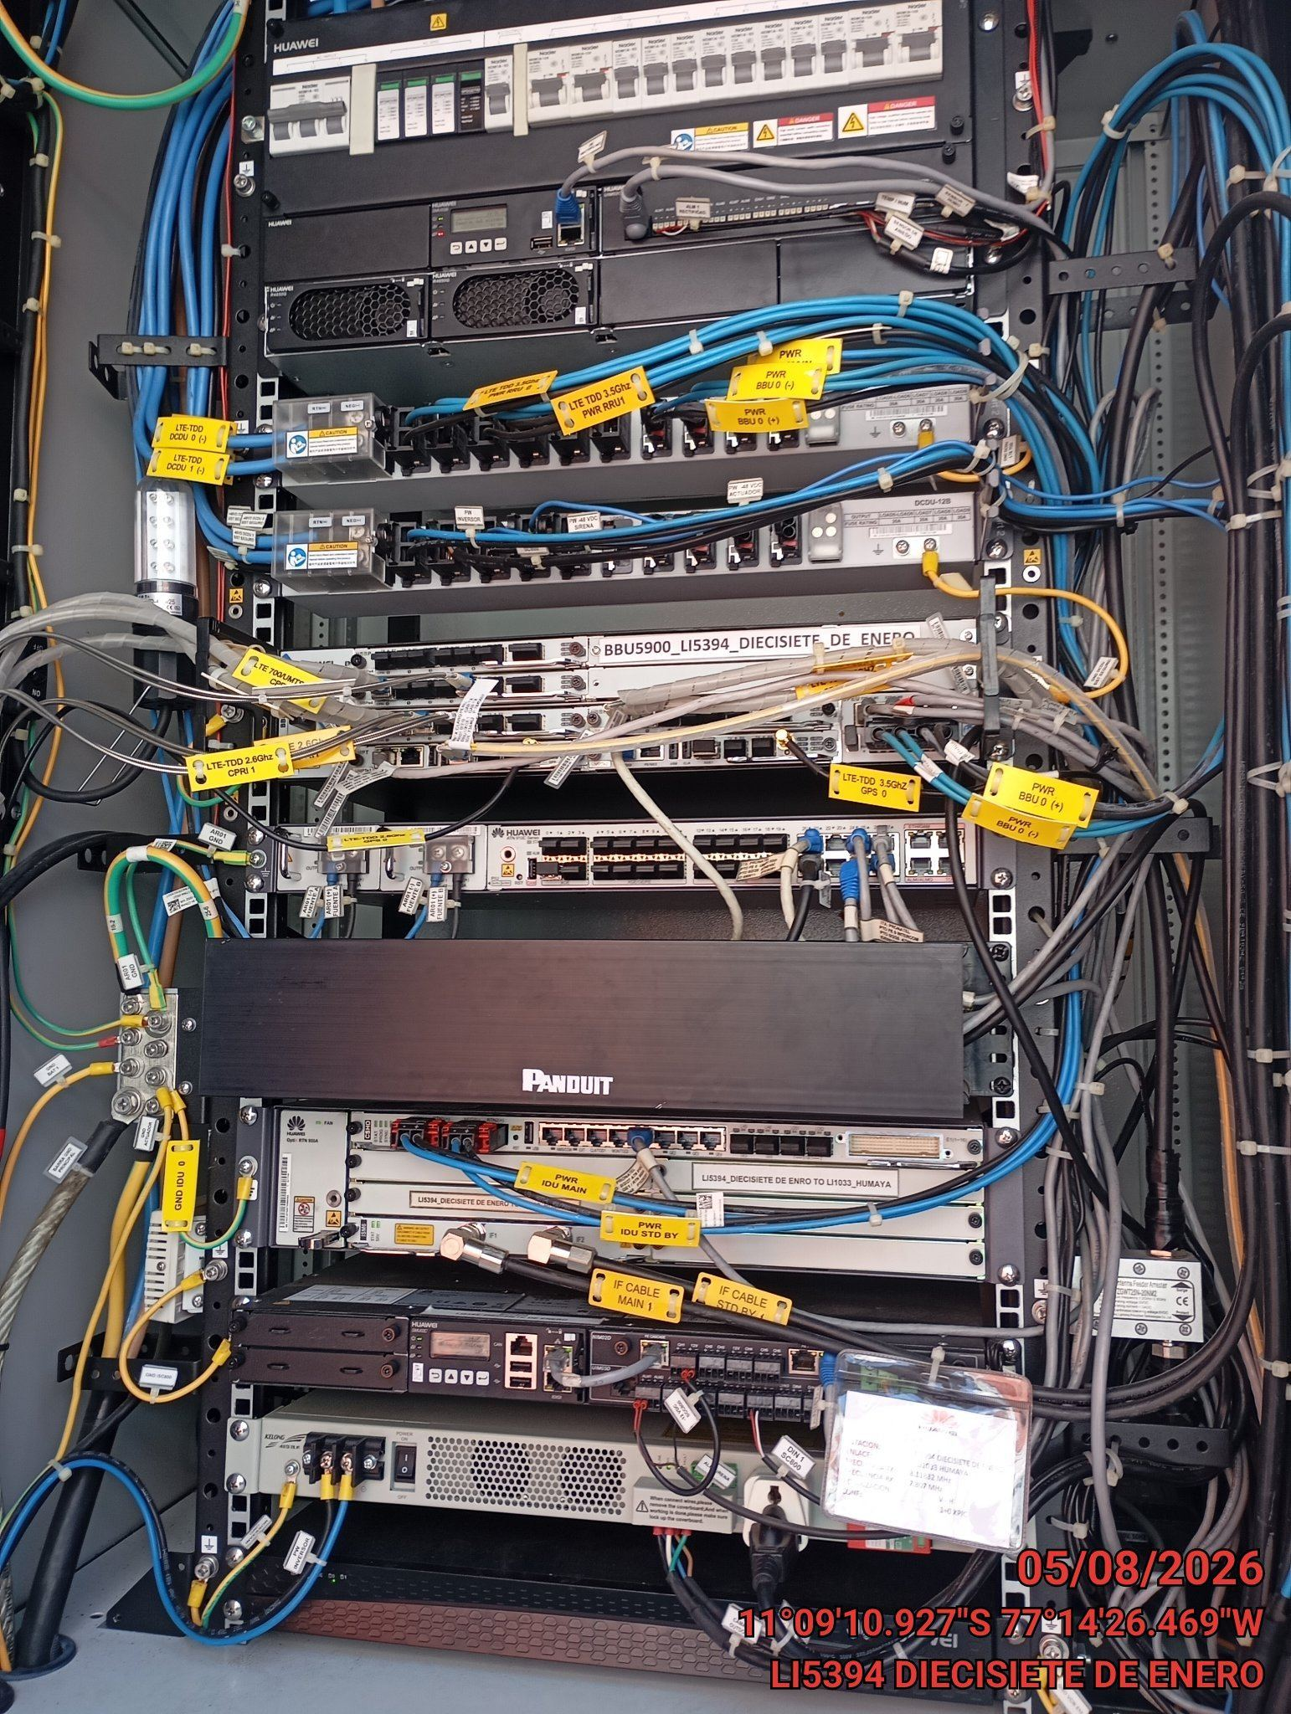

VERIFICACION Y AJUSTE DE ATERRAMIENTO
ANTES |  | DURANTE |  | DESPUES
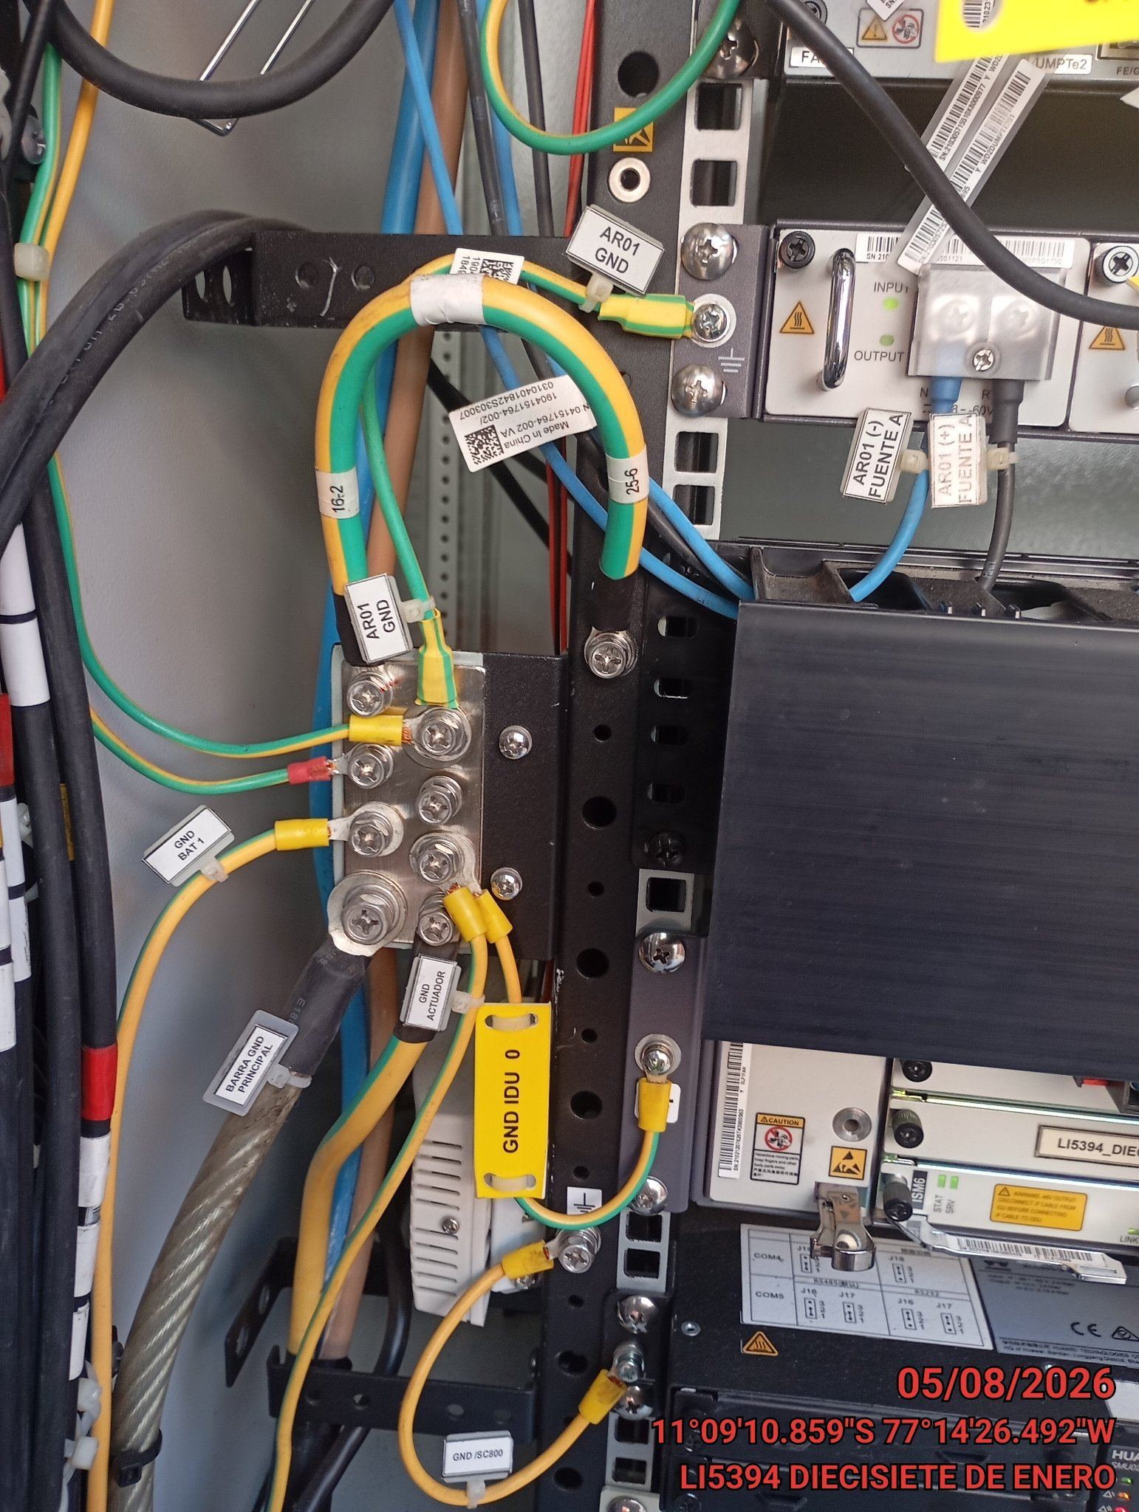 |  | 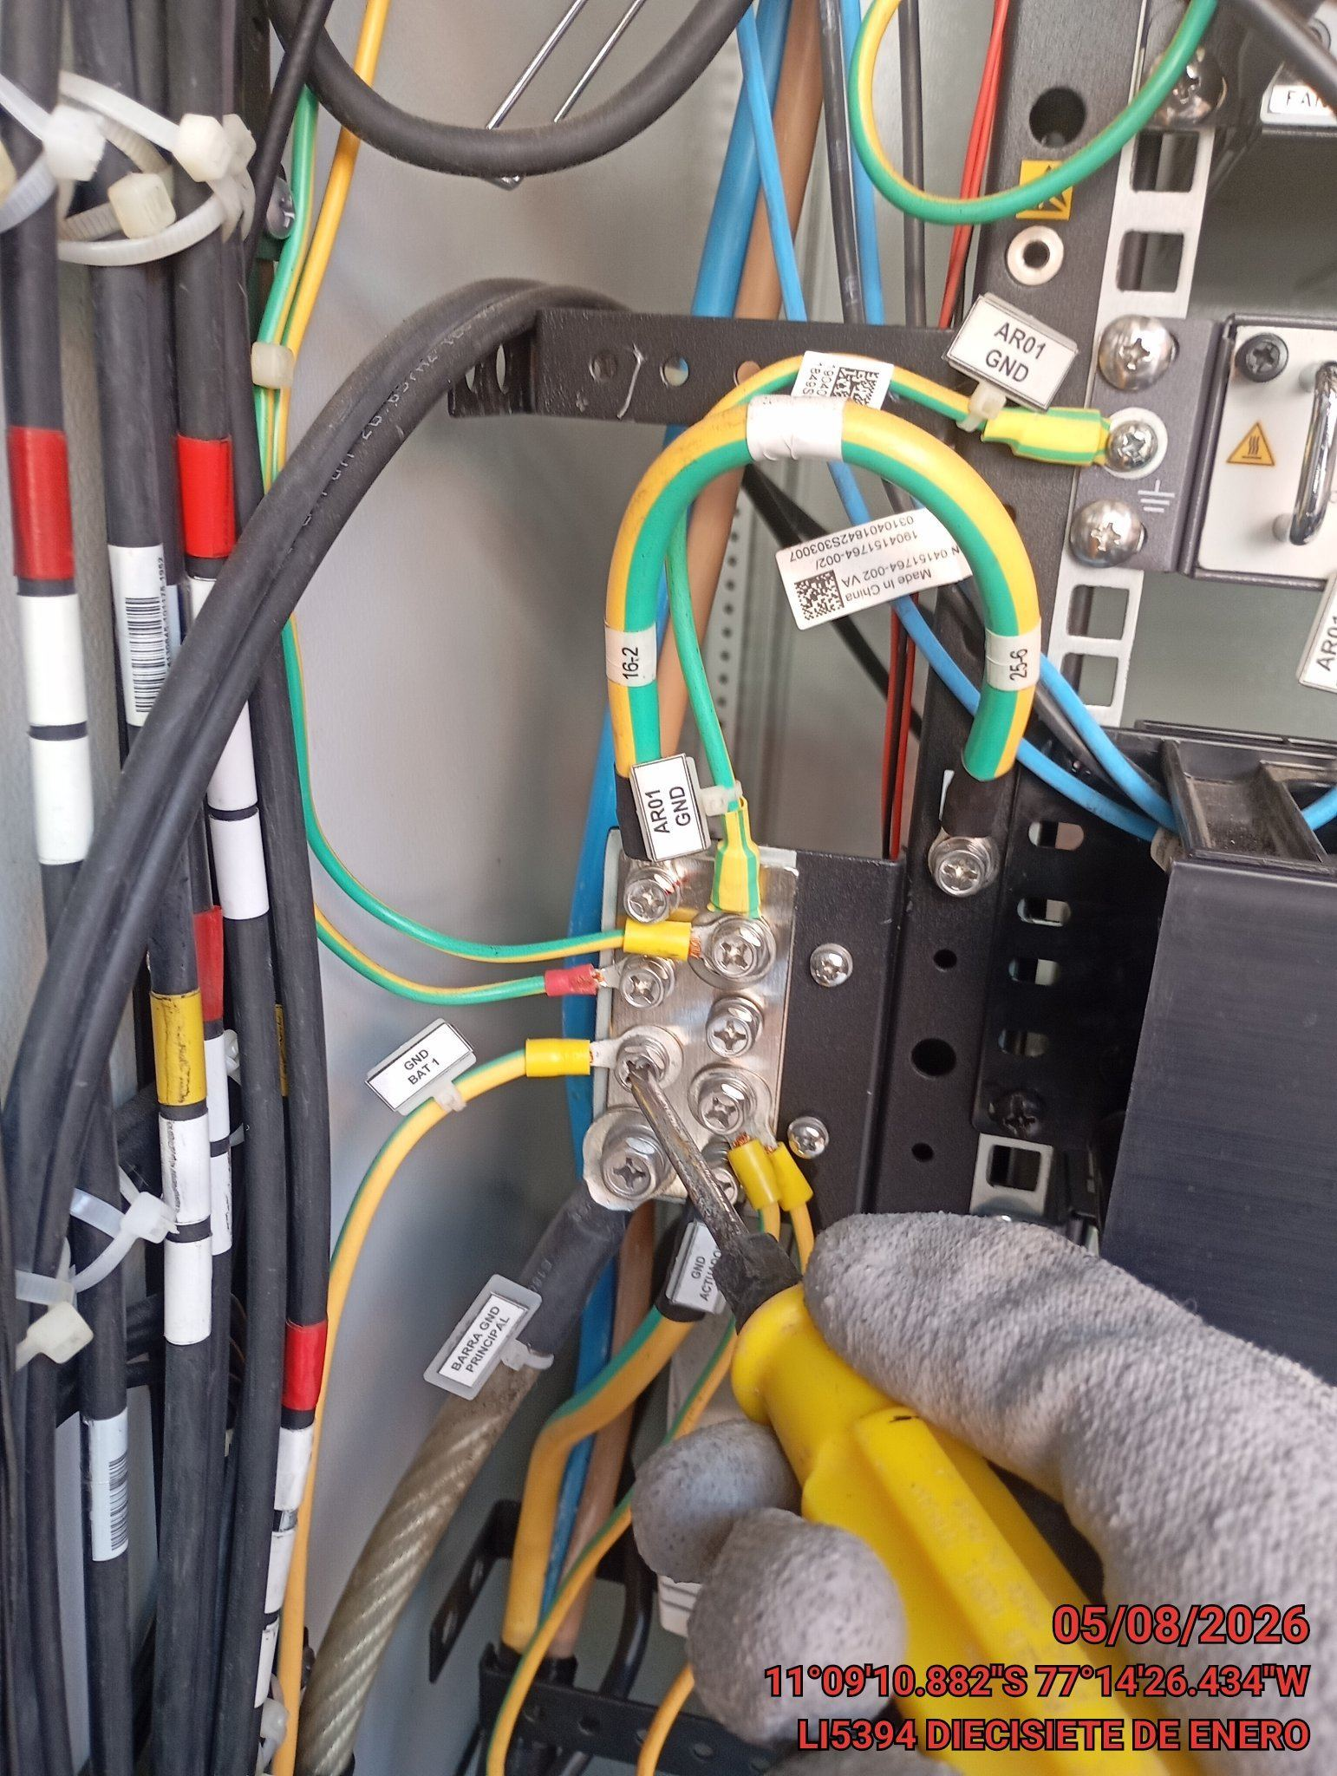 |  | 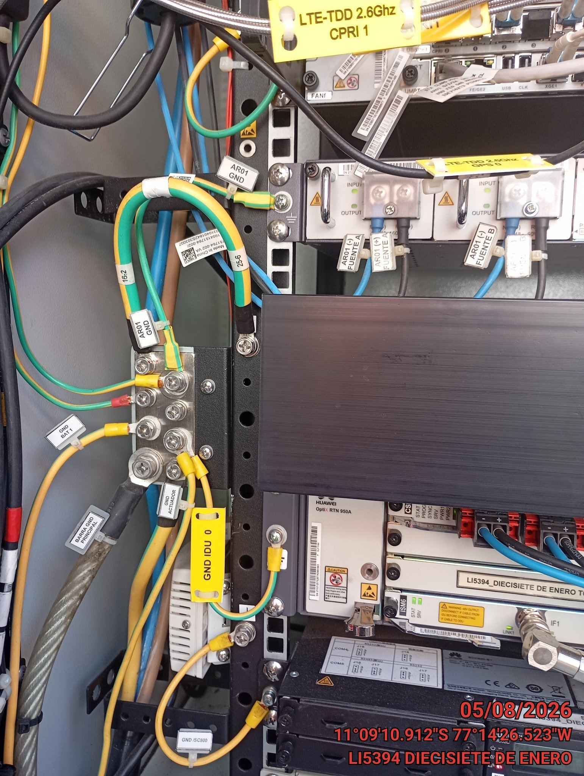

VERIFICAR ESTADO DE CONECTORES Y CABLES RRU
ANTES |  | DURANTE |  | DESPUES
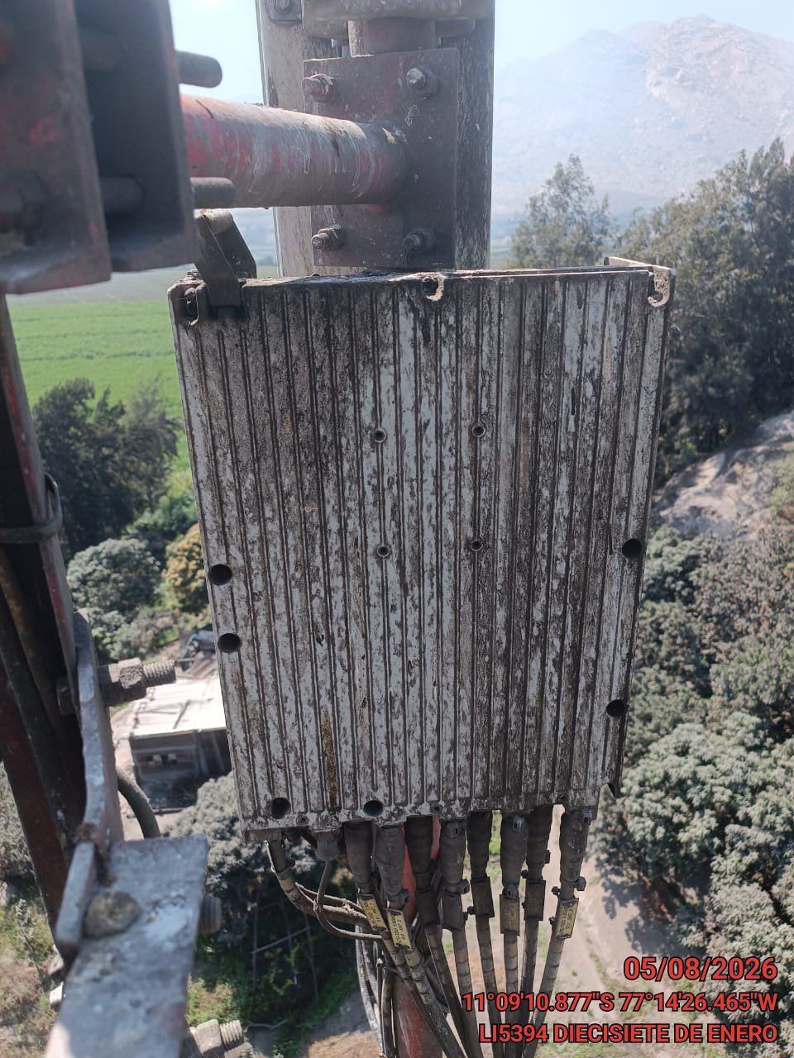 |  | 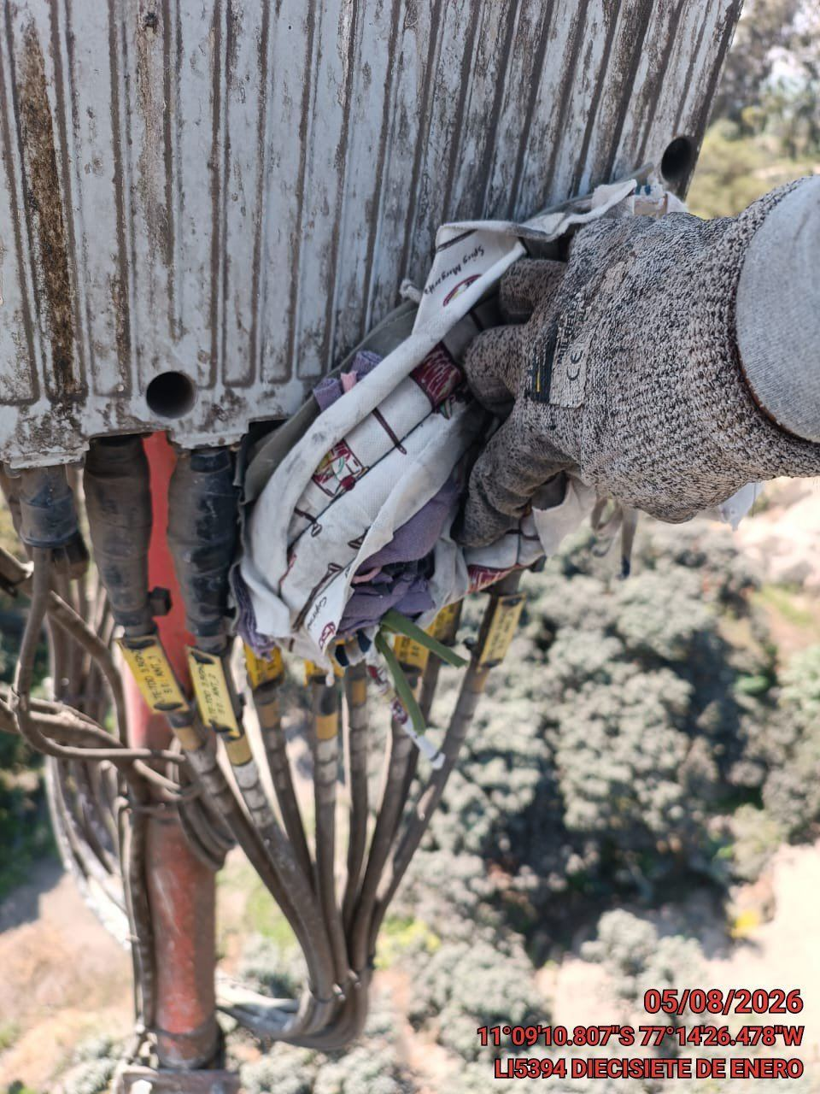 |  | 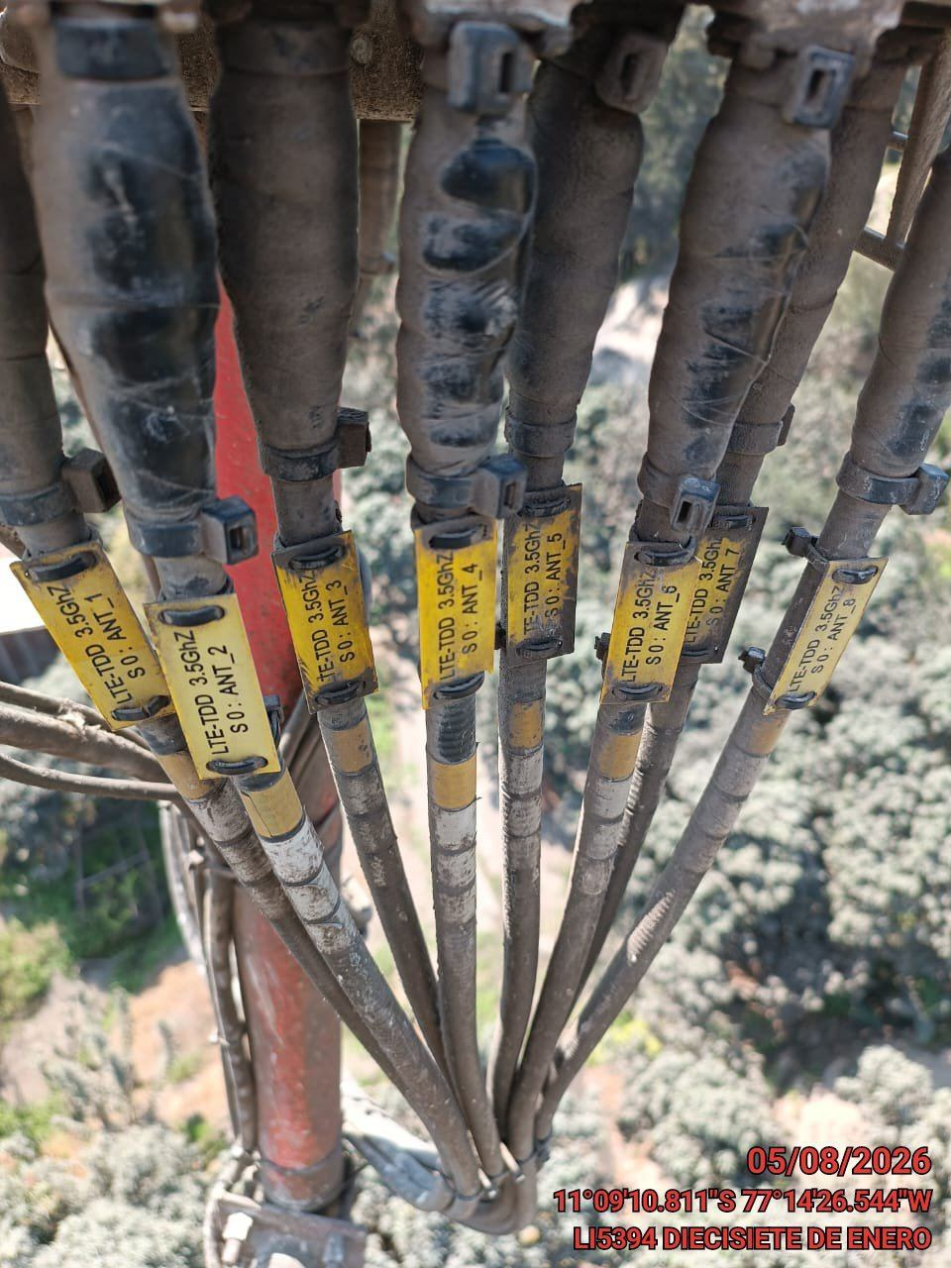

VERIFICAR ESTADO DE CONECTORES Y CABLES ODU
ANTES |  | DURANTE |  | DESPUES
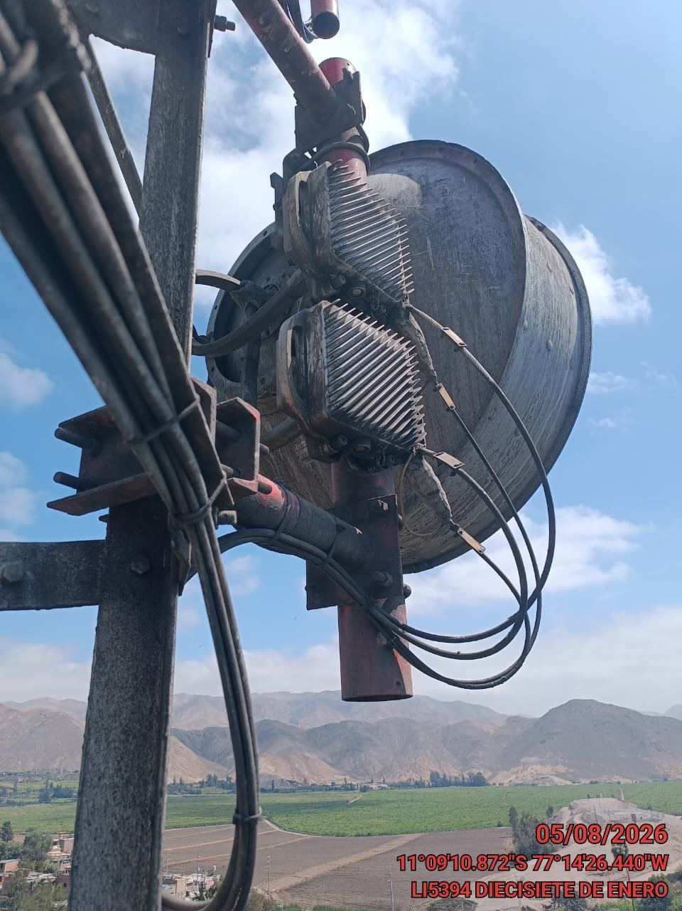 |  | 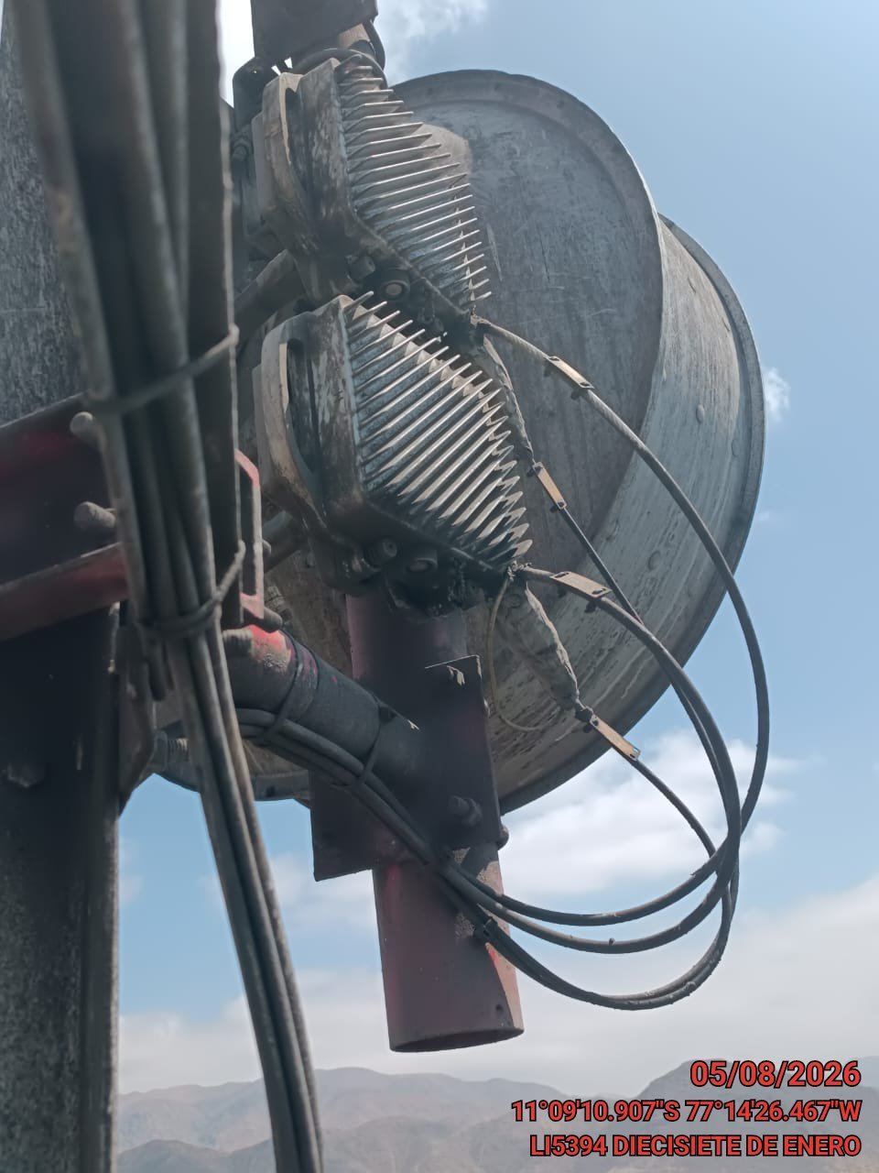 |  | 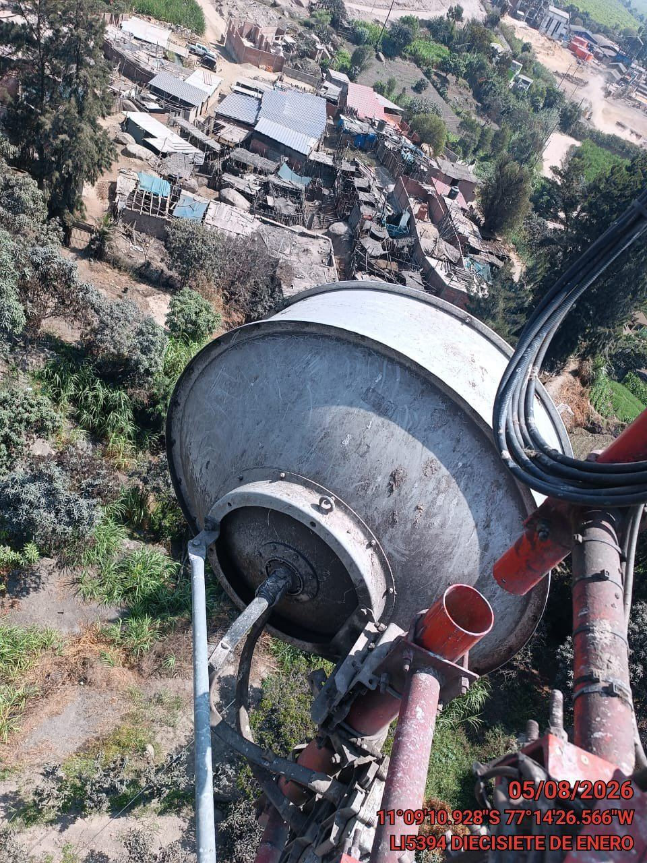

MEDIR EL VSWR MEDIANTE SOFTWARE
ANTES |  | DURANTE |  | DESPUES
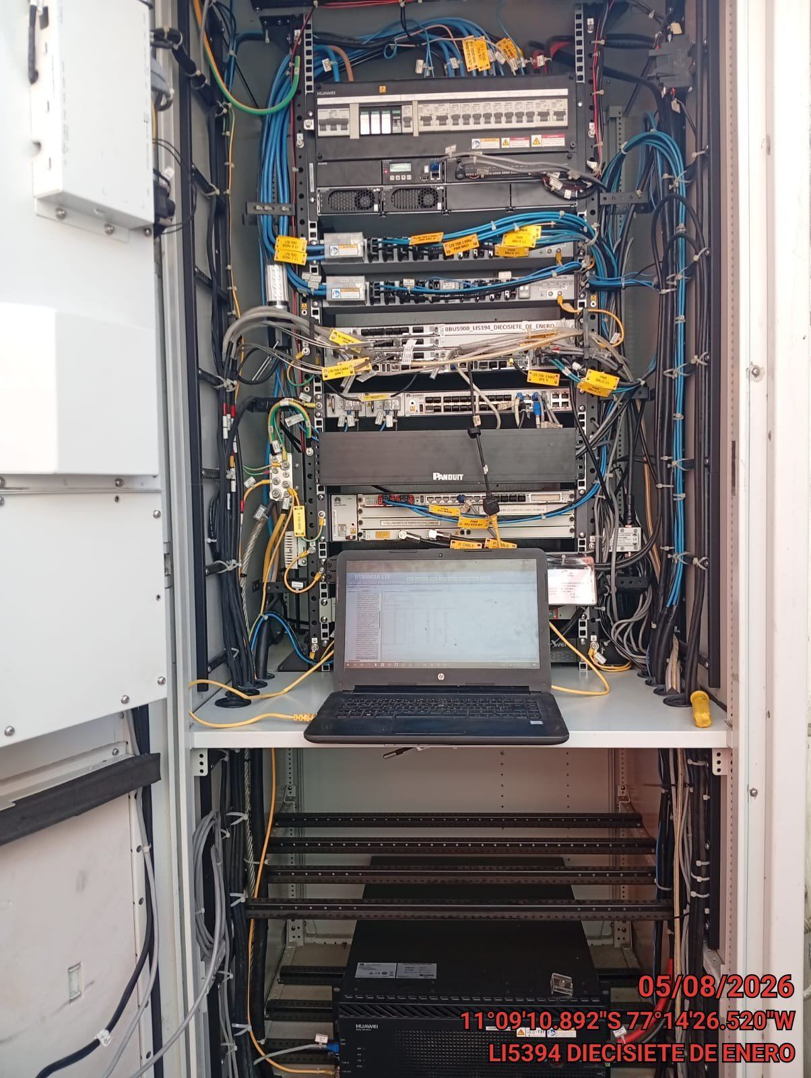 |  | 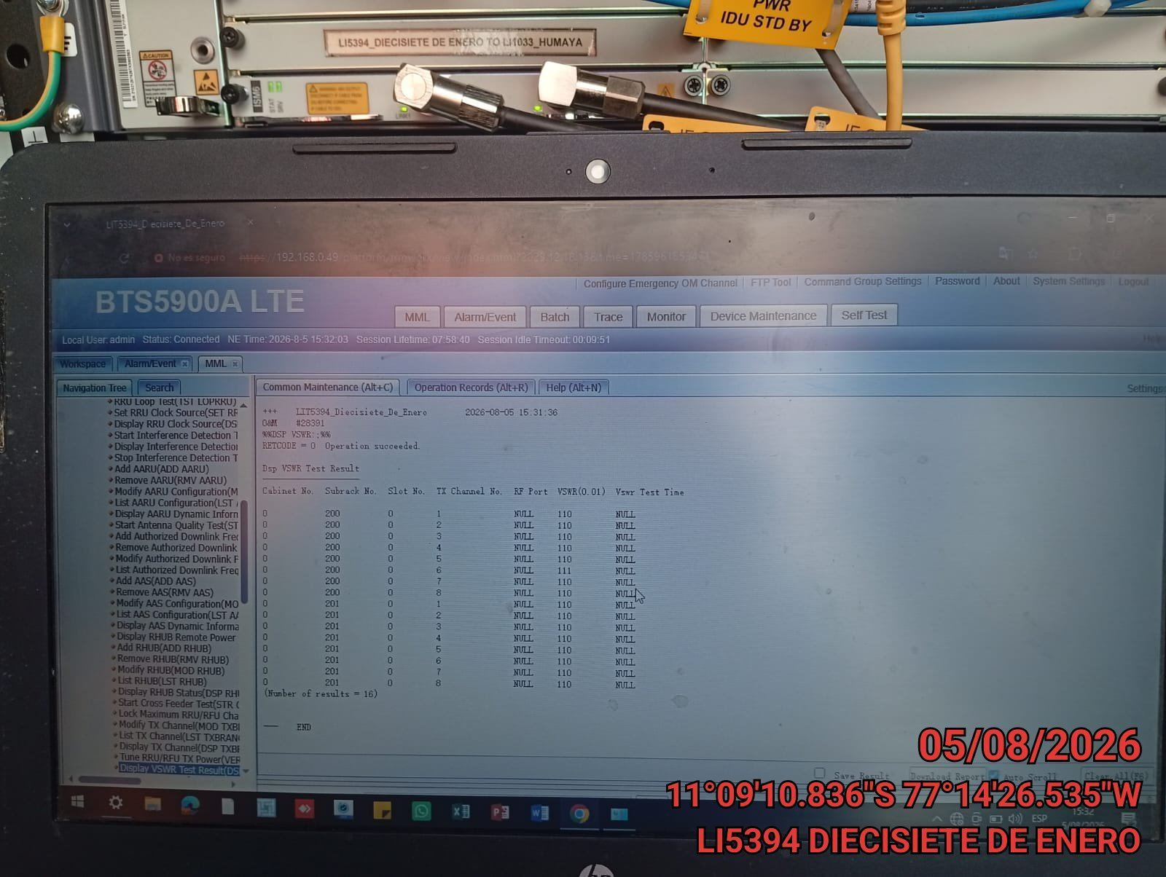 |  | 